Sol. Cot.



Sr. Proveedor: |  |  |  |  |  |  | Montevideo, 19 de marzo de 2018
Solicitamos cotizacion por los siguientes artículos:

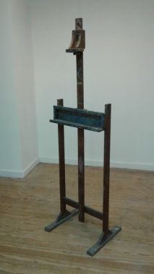
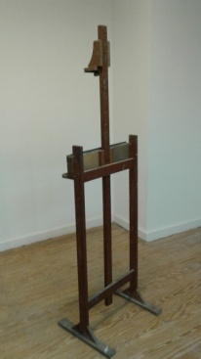
 |  |  |  |  | ARTICULO
Item | OPCIÓN | COD SICE | Cant. Hasta |  | Artículo | Detalle
1 |  | 5676 | 20 | Unidad | Caballete | de madera, 0,70 mt ancho * 0,93 mt altura, aprox | Sem 2
2 |  | 3672 | 10 | Unidad | Tablas para mesas de caballetes | Bastidor Puerta, 1 Hoja, 35mm esp., 0,7m x 2,1m | Sem 2
3 |  | 3753 | 15 | Unidad | Bancos de madera | De 4 patas de 0,68 cms de alto, asiento de madera de 0,30 cms de diámetro | T. Bruzzone
4 |  | 2980 | 25 | Unidad | Caballete Pintor | Caballete p/pintor fijo tipo inglés, 1,70 alto | T. Bruzzone - P. Rocha
5 |  | 12866 | 10 | Unidad | Flota Flota | Flota Flota pancho flotador, tipo Cf 1140. Tamañan aprox: 1,50cm x 6cm. Color: amarillo, verde, rojo y azul. | Danza
6 |  | 1087 | 1 | Unidad | Inflador | Inflador para pelota de pilates. | Danza
7 |  | 3036 | 6 | Unidad | Pelotas | Pelotas de goma para masaje con pinchos. Diámetro: 10cm | Danza
8 |  | 3036 | 5 | Unidad | Pelotas | Pelota Pilates de goma. Diámetro: 75cm. Color: azul, gris, rojo, rosa o verde. | Danza

Se deberá cotizar los productos con las diferentes opciones/presentaciones posibles - Cotizar solamante de PESOS URUGUAYOS
Deberá agregarse cualquier dato útil para una posterior adjudicacion en archivo adjunto y aclarar en cada cotización a que opción correponde.
Subir la oferta solamente por páginas estatales
Fotos a modo de ejemplo.

Forma de pago: - Crédito 30 días SIIF, podrá adjudicarse a los proveedores que estén ACTIVOS en el RUPE

Plazo para entrega de ofertas: 2/04/18; hora 12:00

Agradecemos enviar respuesta a la mayor brevedad posible.

Atentamente
Compras

